Sheet1
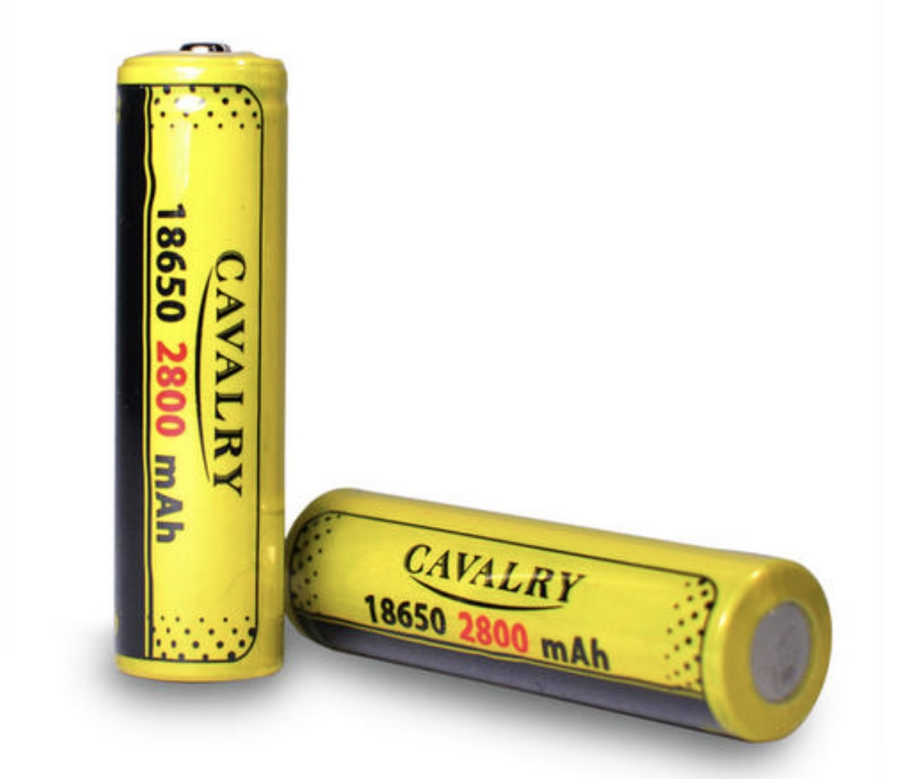
道具参考
 | 1.为手电筒充能的道具
 |  | 电池：常规手电筒电池，可以为手电筒补充电量

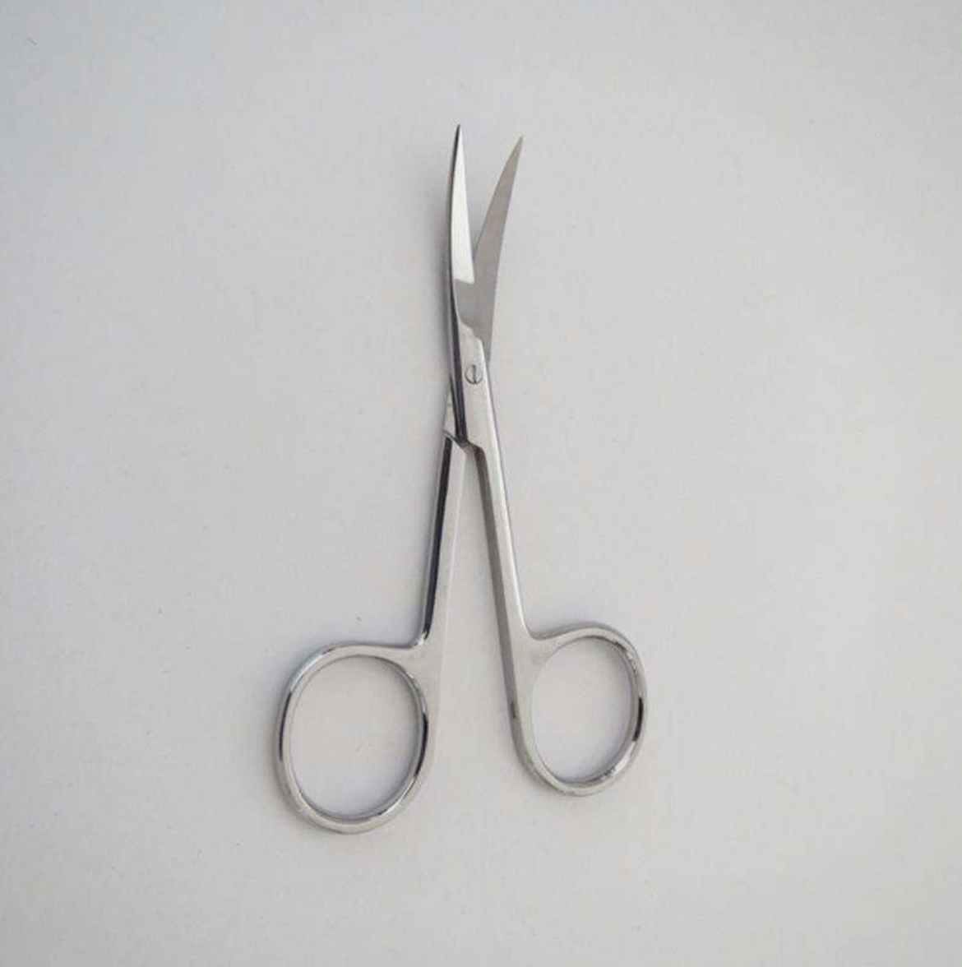
 | 2.通关需要收集的道具
 |  | 医用尖刀：在任何医院都能看见的普通医用剪刀

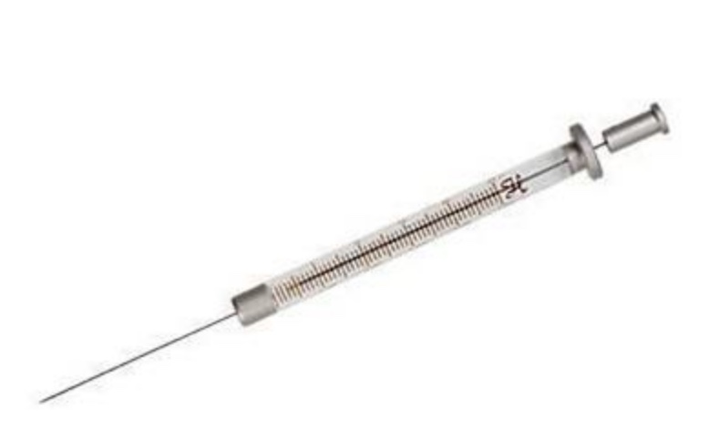
 |  |  | 镇静剂注射器：给具有攻击倾向的患者使用的针剂

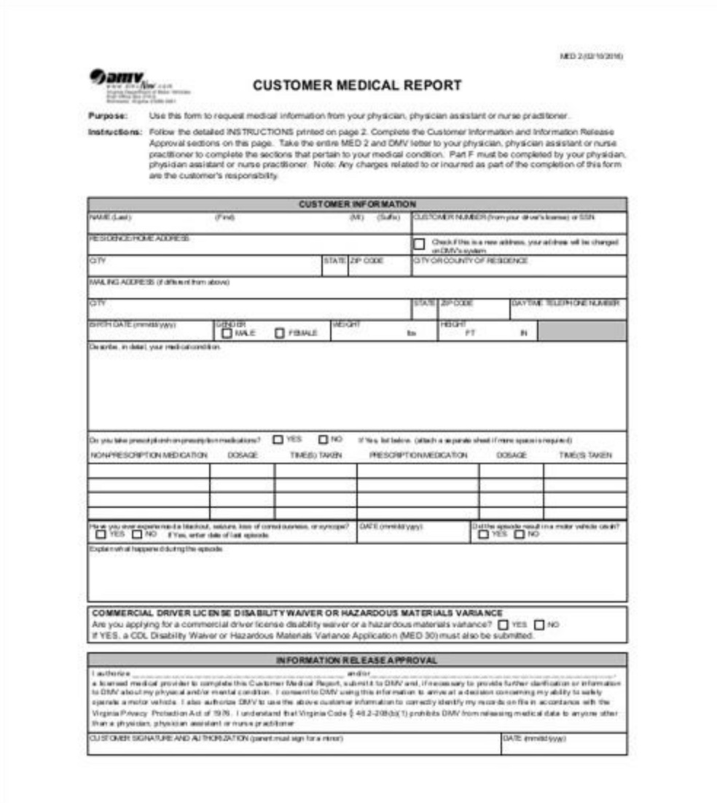
 |  | 病例证明：内含主角精神疾病的诊断结果等信息

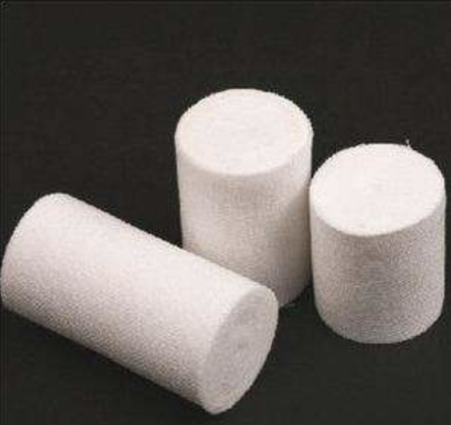
 |  | 医用纱布绷带：普通的医用纱布绷带

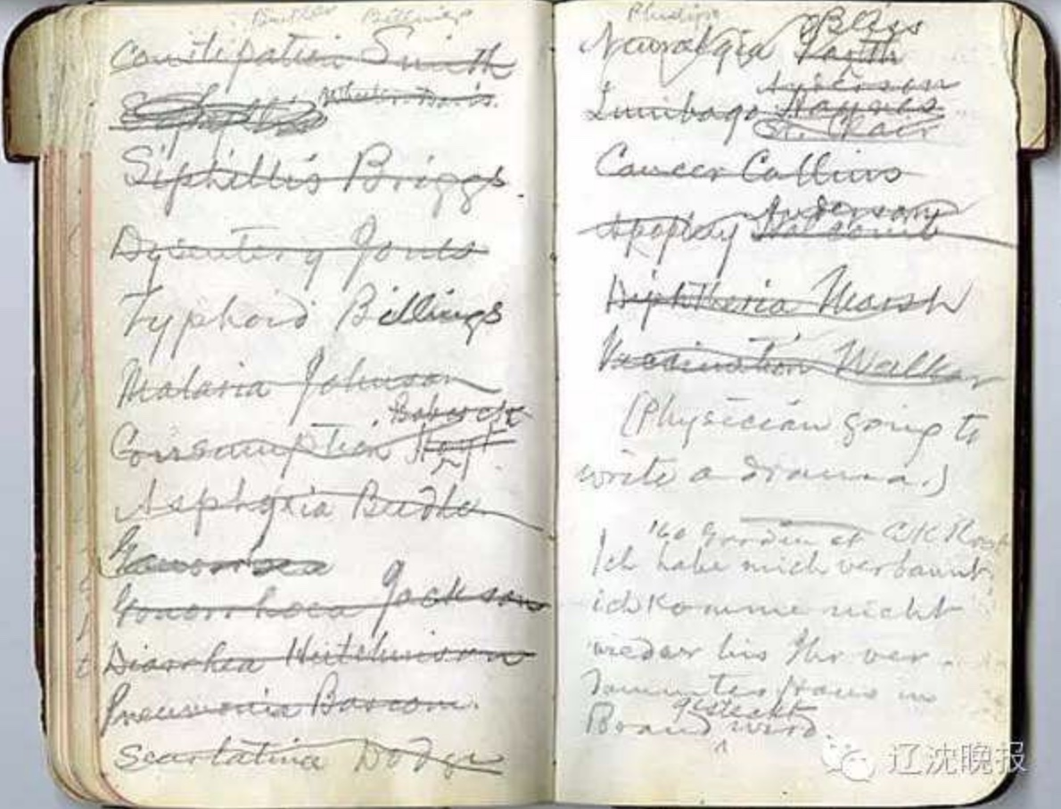
 |  | 残破的日记：主角的日记，记录了过去某个时刻发生的事情

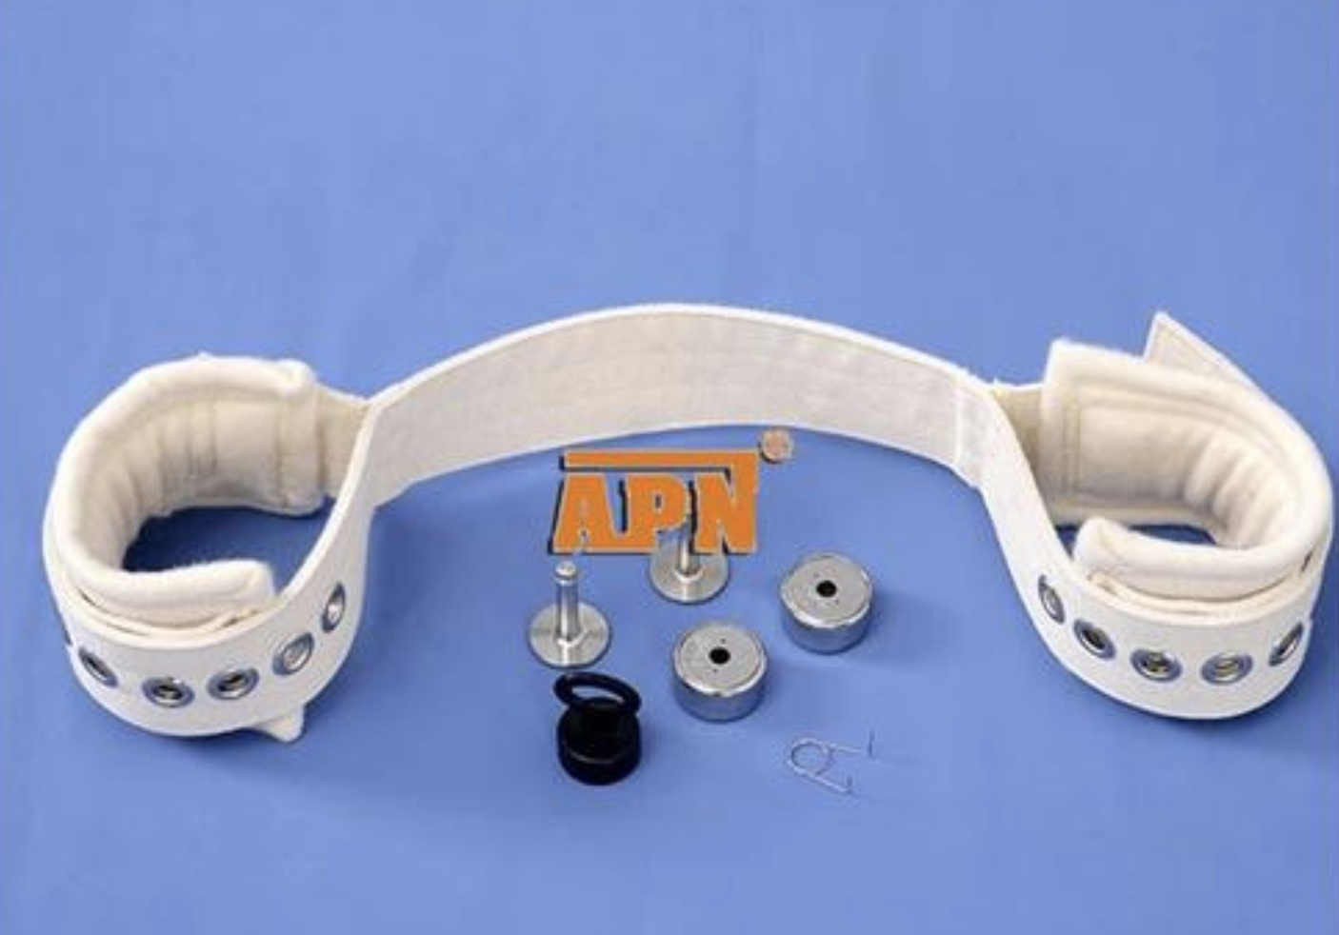
 |  |  | 约束带：限制精神病患者行动的器具

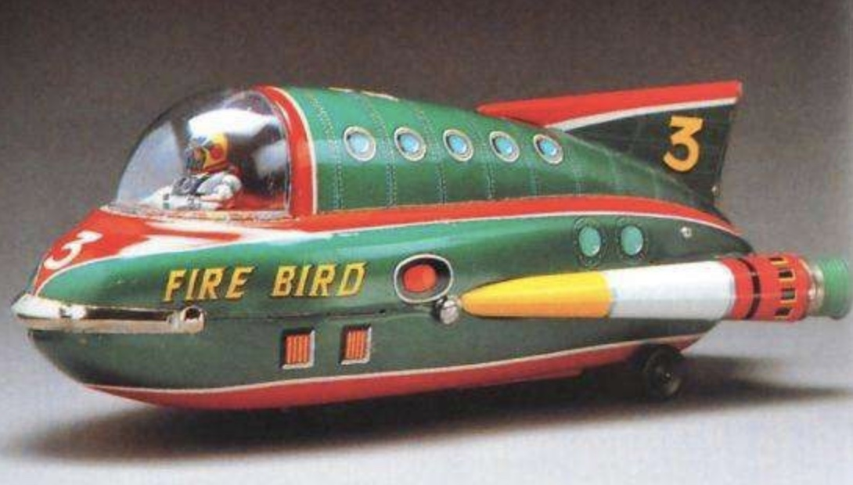
 |  |  | 玩具：唤起主角儿时记忆的玩具

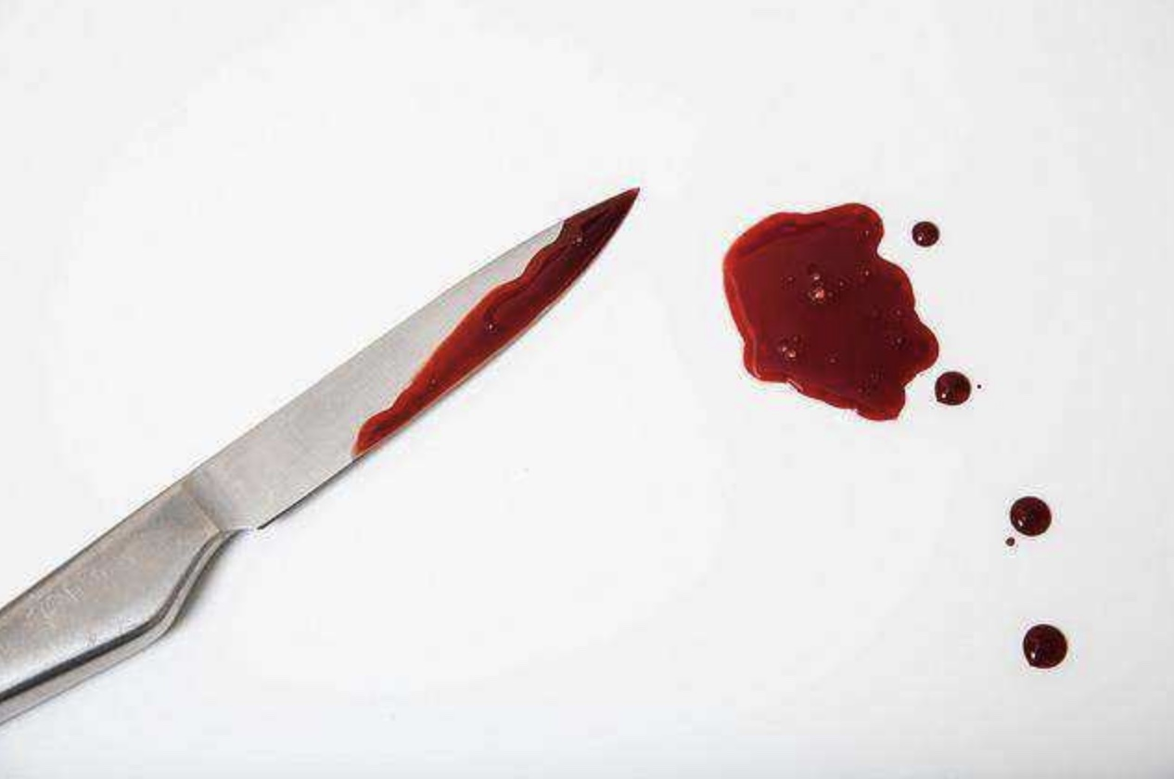
 |  |  | 沾血的刀：一把普通的沾血的刀，唤起主角心底的恐惧

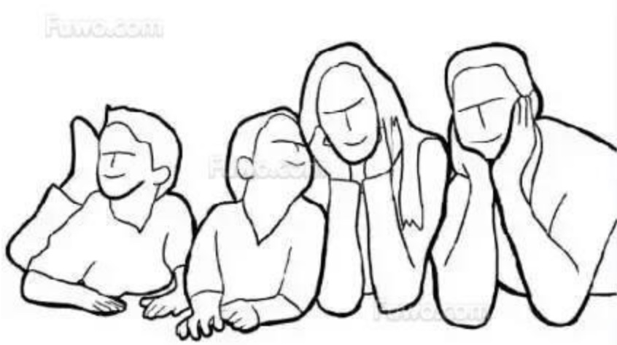
 |  |  | 全家福照片：主角的全家福照片

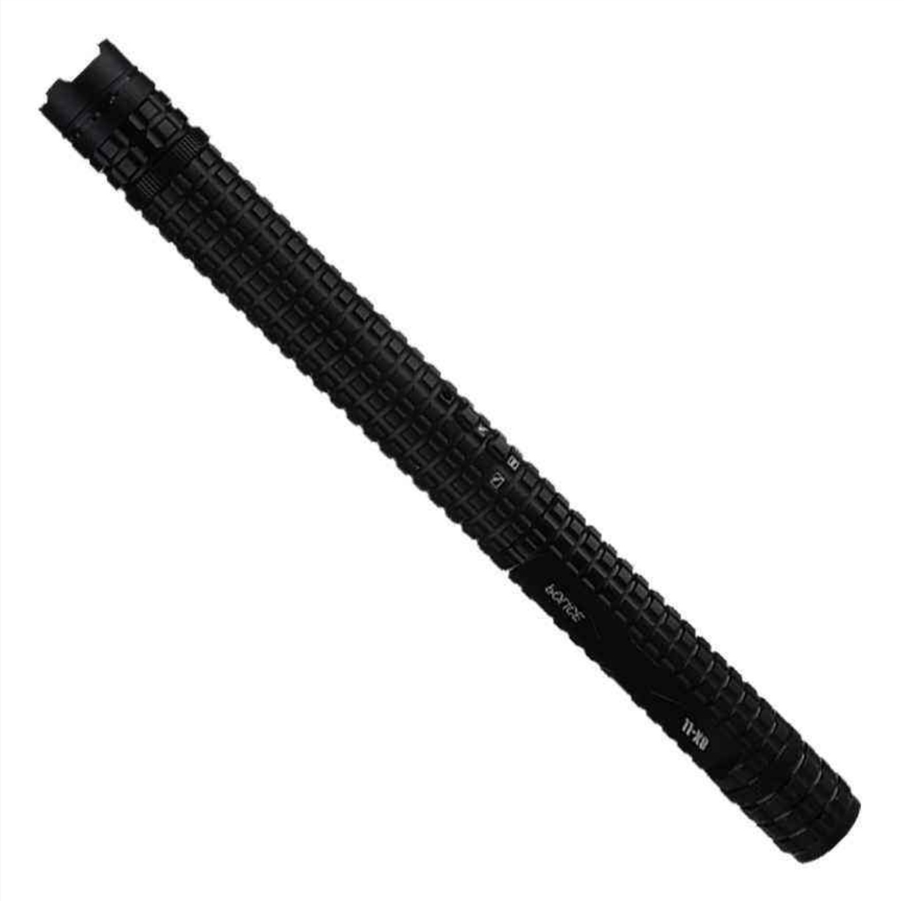
 |  | 电棍：一个60年代的普通电棍

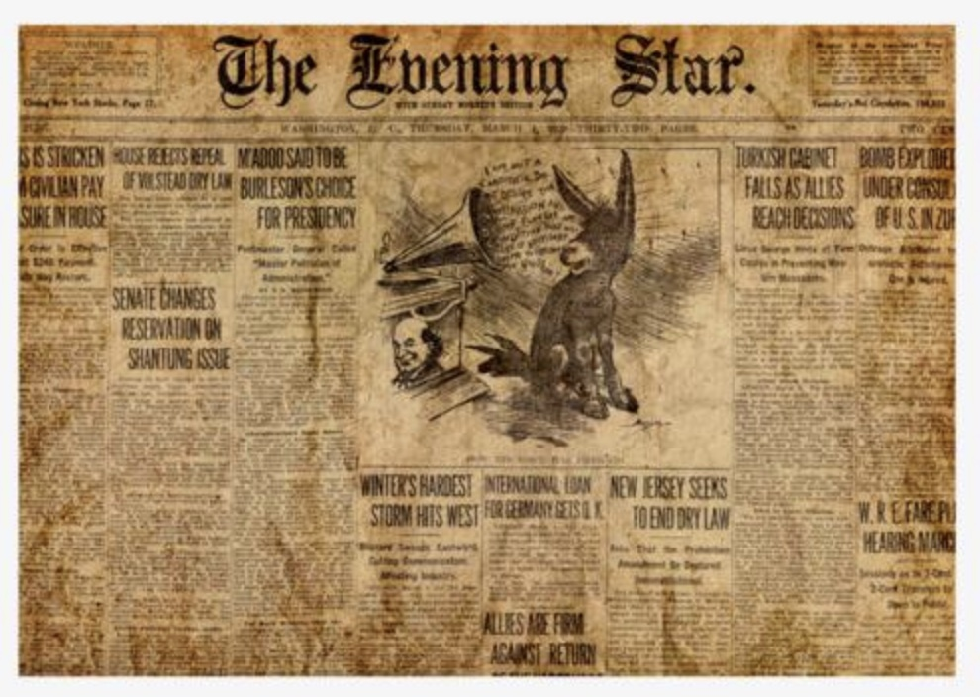
 |  |  | 旧报纸：记录了发生在主角儿时的事件

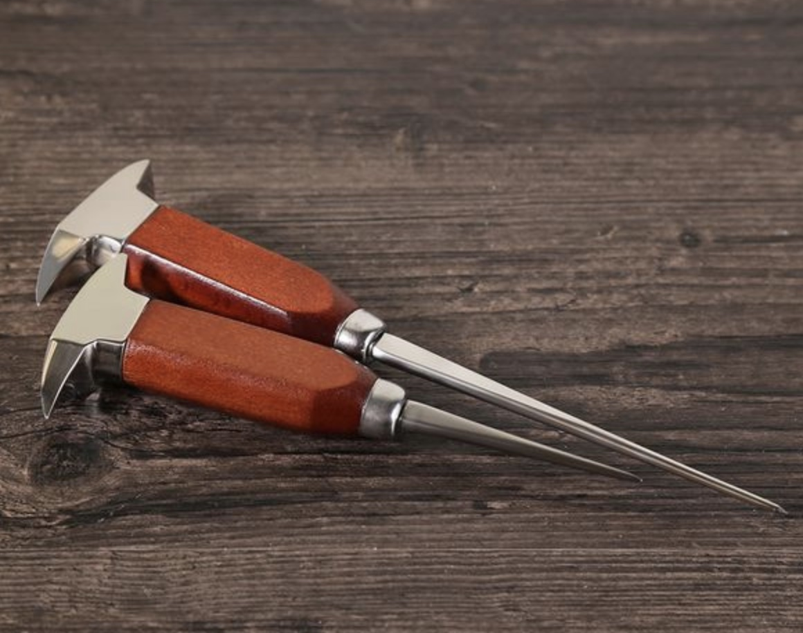
 |  |  | 破冰锥：为精神疾病患者实施额叶切除手术用到的工具

